Anexo Economico
 |  | PROPUESTA ECONÓMICA
 |  | AVISO PÚBLICO N° 02 DE 2017
 |  | “ADQUISICIÓN E INSTALACIÓN DE MOBILIARIO ESPECIALIZADO PARA EL LABORATORIO DE QUÍMICA"
 |  | UNIVERSIDAD FRANCISCO DE PAULA SANTANDER
 | Cúcuta: Fecha: Señores Universidad Francisco de Paula Santander Ciudad.- REF:AVISO PÚBLICO 02 DE 2017
 | MUEBLE | ESPACIO | UNIDAD | CANT | VR. UNITATIO | VR. TOTAL
VISTA 3D SEGÚN PLANO |  | PISO 1 - LABORATORIO DE QUIMICA
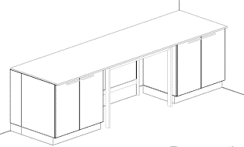 | Mesón N°1 (1.M01) | COMPUESTO POR: MESÓN A PARED dimensiones mínimas frente 3200 mm, fondo 900 mm, alto 750 mm, cantidad requerida (1): Mesa de trabajo compuesta por: 3,2 mts de superficie especializada para laboratorios en resina sintética termoestable de 900x20mm, toda su superficie será fácil de limpiar, desinfectar, no porosa, resistente a la humedad y a reactivos químicos, ácidos, bases, solventes, con salpicadero en el mismo material de la superficie de 3200 x5mm; Sistema de soporte de mesas compuesto por armadura metálica fabricada en acero en forma tipo "H" de 4 patas con dimensiones (1) de 1200mm x 900mm x 750mm con tapa tuberías, cada unidad modular requerida debe garantizar la resistencia y estabilidad del mueble durante su uso, con resistencia físico mecánica, además debe soportar una carga estática en vertical mínima de 200 kg, fabricada sin juntas visibles, con recubrimiento en pintura epóxica de color a escoger, incluye niveladores y todos los elementos como materiales, equipos y mano de obra necesaria para su correcta instalación y funcionamiento. Deberá instalarse a punto cero. MUEBLE INFERIOR dimensiones mínimas frente 900 mm, profundidad 550 mm, alto 720 mm, cantidad requerida (2): Modulo inferior sobre Zócalo elaborado en aglomerado prensado tres capas de 19 mm de espesor especial para laboratorio (clase de emisión E1), de dos puertas abatibles con bisagras de apertura 270°, tirador de aluminio y entrepaño de altura regulable fabricado en el mismo material que debe ser de fácil limpieza con solventes, los materiales utilizados deben ser resistentes al contacto de sustancias de uso diario en el laboratorio y de alta durabilidad c | UN | 2
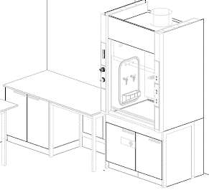 | Mesón N°2 (1.M02) | COMPUESTO POR: MESÓN A PARED dimensiones mínimas frente 1800 mm, fondo 900 mm, alto 900 mm, cantidad requerida (1): Mesa de trabajo compuesta por: 1,8 mts de superficie especializada para laboratorios en resina sintética termoestable de 900x20mm, toda su superficie será fácil de limpiar, desinfectar, no porosa, resistente a la humedad y a reactivos químicos, ácidos, bases, solventes, con salpicadero en el mismo material de la superficie de 1800 x5mm; Sistema de soporte de mesas compuesto por armadura metálica fabricada en acero en forma tipo "H" de 4 patas con dimensiones (1) de 900mm x 900mm x 900mm con tapa tuberías, cada unidad modular requerida debe garantizar la resistencia y estabilidad del mueble durante su uso, con resistencia físico mecánica, además debe soportar una carga estática en vertical mínima de 200 kg, fabricada sin juntas visibles, con recubrimiento en pintura epóxica de color a escoger, incluye niveladores y todos los elementos como materiales, equipos y mano de obra necesaria para su correcta instalación y funcionamiento. Deberá instalarse a punto cero. MUEBLE INFERIOR dimensiones mínimas frente 900 mm, profundidad 550 mm, alto 870 mm, cantidad requerida (1): Modulo inferior sobre Zocalo elaborado en aglomerado prensado tres capas de 19 mm de espesor especial para laboratorio (clase de emision E1), de dos puertas abatibles con bisagras de apertura 270°, tirador de aluminio y entrepaño de altura regulable fabricado en el mismo material que debe ser de fácil limpieza con solventes, los matriales utilizados deben ser resistentes al contacto de sustancias de uso diario en el laboratorio y de alta durabilidad conf | UN | 2
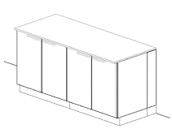 | Mesón N°3 (1.M03) | COMPUESTO POR: MESÓN A PARED dimensiones mínimas frente 1800 mm, fondo 750 mm, alto 900 mm, cantidad requerida (1): Mesa de trabajo compuesta por: 1,8 mts de superficie especializada para laboratorios en resina sintética termoestable de 750x20mm, toda su superficie será fácil de limpiar, desinfectar, no porosa, resistente a la humedad y a reactivos químicos, ácidos, bases, solventes, con salpicadero en el mismo material de la superficie de 1800 x5mm; Sistema de soporte de mesas compuesto por armadura metálica fabricada en acero en forma tipo "H" de 4 patas con dimensiones (1) de 900mm x 900mm x 900mm con tapa tuberías, cada unidad modular debe garantizar la resistencia y estabilidad del mueble durante su uso, con resistencia físico mecánica, además debe soportar una carga estática en vertical mínima de 200 kg, fabricada sin juntas visibles, con recubrimiento en pintura epóxica de color a escoger, incluye niveladores y todos los elementos como materiales, equipos y mano de obra necesaria para su correcta instalación y funcionamiento. Deberá instalarse a punto cero. MUEBLE INFERIOR dimensiones mínimas frente 900 mm, profundidad 550 mm, alto 870 mm, cantidad requerida (2): Modulo inferior sobre Zócalo elaborado en aglomerado prensado tres capas de 19 mm de espesor especial para laboratorio (clase de emisión E1), de dos puertas abatibles con bisagras de apertura 270°, tirador de aluminio y entrepaño de altura regulable fabricado en el mismo material que debe ser de fácil limpieza con solventes, los materiales utilizados deben ser resistentes al contacto de sustancias de uso diario en el laboratorio y de alta durabilidad conforme a EN | UN | 2
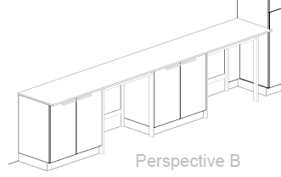 | Mesón N°4 (1.M04) | COMPUESTO POR: MESÓN A PARED dimensiones mínimas frente 3800 mm, fondo 600 mm, alto 900 mm, cantidad requerida (1): Mesa de trabajo compuesta por: 3,8 mts de superficie especializada para laboratorios en resina sintética termoestable de 600x20mm, toda su superficie será fácil de limpiar, desinfectar, no porosa, resistente a la humedad y a reactivos químicos, ácidos, bases, solventes, con salpicadero en el mismo material de la superficie de 3800 x5mm; Sistema de soporte de mesas compuesto por armadura metálica fabricada en acero en forma tipo "H" de 4 patas con dimensiones (2) de 900mm x 600mm x 900mm con tapa tuberías, cada unidad modular requerida debe garantizar la resistencia y estabilidad del mueble durante su uso, con resistencia físico mecánica, además debe soportar una carga estática en vertical mínima de 200 kg, fabricada sin juntas visibles, con recubrimiento en pintura epóxica de color a escoger, incluye niveladores y todos los elementos como materiales, equipos y mano de obra necesaria para su correcta instalación y funcionamiento. Deberá instalarse a punto cero. MUEBLE INFERIOR dimensiones mínimas frente 900 mm, profundidad 550 mm, alto 870 mm, cantidad requerida (2): Modulo inferior sobre Zocalo elaborado en aglomerado prensado tres capas de 19 mm de espesor especial para laboratorio (clase de emision E1), de dos puertas abatibles con bisagras de apertura 270°, tirador de aluminio y entrepaño de altura regulable fabricado en el mismo material que debe ser de fácil limpieza con solventes, los matriales utilizados deben ser resistentes al contacto de sustancias de uso diario en el laboratorio y de alta durabilidad conf | UN | 1
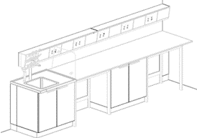 | Mesón N°5 (1.M05) | COMPUESTO POR: MESÓN A PARED dimensiones mínimas frente 3800 mm, fondo 750 mm, alto 900 mm, cantidad requerida (1): Mesa de trabajo compuesta por: 2,9 mts de superficie especializada para laboratorios en resina sintética termoestable de 750x20mm, toda su superficie será fácil de limpiar, desinfectar, no porosa, resistente a la humedad y a reactivos químicos, ácidos, bases, solventes, con salpicadero en el mismo material de la superficie de 3800 x5mm; Sistemas de soporte de mesas compuesto por armadura metálica fabricada en acero en forma tipo "H" de 4 patas con dimensiones (2) de 900mm x 750mm x 900mm con tapa tuberías, cada unidad modular requerida debe garantizar la resistencia y estabilidad del mueble durante su uso, con resistencia físico mecánica, además debe soportar una carga estática en vertical mínima de 200 kg, fabricada sin juntas visibles, con recubrimiento en pintura epóxica de color a escoger, incluye niveladores y todos los elementos como materiales, equipos y mano de obra necesaria para su correcta instalación y funcionamiento. Deberá instalarse a punto cero. MUEBLE INFERIOR dimensiones mínimas frente 900 mm, profundidad 550 mm, alto 870 mm, cantidad requerida (1): Modulo inferior sobre Zócalo elaborado en aglomerado prensado tres capas de 19 mm de espesor especial para laboratorio (clase de emisión E1), de dos puertas abatibles con bisagras de apertura 270°, tirador de aluminio y entrepaño de altura regulable fabricado en el mismo material que debe ser de fácil limpieza con solventes, los materiales utilizados deben ser resistentes al contacto de sustancias de uso diario en el laboratorio y de alta durabilidad co | UN | 3
 | Mesón N°6 (1.M06) | COMPUESTO POR: MESÓN A PARED dimensiones mínimas frente 1800 mm, fondo 750 mm, alto 900 mm, cantidad requerida (1): Mesa de trabajo compuesta por: 0,9 mts de superficie especializada para laboratorios en resina sintética termoestable de 750x20mm, toda su superficie será fácil de limpiar, desinfectar, no porosa, resistente a la humedad y a reactivos químicos, ácidos, bases, solventes, con salpicadero en el mismo material de la superficie de 1800 x5mm; Sistemas de soporte de mesas compuesto por armadura metálica fabricada en acero en forma tipo "H" de 4 patas con dimensiones (1) de 900mm x 750mm x 900mm con tapa tuberías, cada unidad modular requerida debe garantizar la resistencia y estabilidad del mueble durante su uso, con resistencia físico mecánica, además debe soportar una carga estática en vertical mínima de 200 kg, fabricada sin juntas visibles, con recubrimiento en pintura epóxica de color a escoger, incluye niveladores y todos los elementos como materiales, equipos y mano de obra necesaria para su correcta instalación y funcionamiento. Deberá instalarse a punto cero. MUEBLE INFERIOR dimensiones mínimas frente 900 mm, profundidad 550 mm, alto 870 mm, cantidad requerida (1): Modulo inferior sobre Zócalo elaborado en aglomerado prensado tres capas de 19 mm de espesor especial para laboratorio (clase de emisión E1), de dos puertas abatibles con bisagras de apertura 270°, tirador de aluminio y entrepaño de altura regulable fabricado en el mismo material que debe ser de fácil limpieza con solventes, los materiales utilizados deben ser resistentes al contacto de sustancias de uso diario en el laboratorio y de alta durabilidad co | UN | 2
 | Armario de almacenamiento en laboratorio N°1 (1.M07) | ARMARIO DE ALMACENAMIENTO dimensiones mínimas frente 1200 mm, fondo 550 mm, alto 2090 mm: Elaborado en aglomerado especial para laboratorio prensado tres capas de 19 mm de espesor (clase de emisión E1), Panel trasero: Aglomerado de prensado plano de 3 capas, 10 mm de grosor (clase de emisión E1), contiene 4 entrepaños de altura regulable, material de entrepaños hasta 900 mm: Aglomerado de prensado plano de 3 capas, 19 mm de grosor (clase de emisión E1) mayor de 900 mm en OSB de 22 mm, con una resistencia mínima por entrepaño de 30 Kg, los materiales utilizados deben ser resistentes al contacto de sustancias de uso diario en el laboratorio y de alta durabilidad conforme a EN 14727. Tirador circular en aluminio. | UN | 1
 | Armario de almacenamiento Especial N°1 (1.M08) | MUEBLE PARA LIQUIDOS INFLAMABLES dimensiones mínimas frente 895 mm, fondo 595 mm, alto 2040 mm: Armario para el alojamiento de sustancias peligrosas e inflamables, fabricado en paredes dobles en lamina de acero (1,5 mm de espesor) en calidad A y material aislante según DIN 4102 - ignifugo cuerpo interior de planchas decorativas muy estables, robustos y recubierto de resina melaminizada. Incluye dos puertas abatibles con chapa de seguridad, con dispositivo de control térmico que permite cierre de puertas de forma automática, equipamiento interior: (3) entrepaños intermedios de altura graduable, (1) bandeja inferior de recolección y (1) tapa de acero perforada, todos en lamina de acero con pestaña anti derrame y resistencia mínima de 60 kg cada una. El mueble incluye conexiones de ventilación sobre el suelo del armario, tiempo mínimo de resistencia al fuego 90 min. (T90) Certificado bajo norma DIN EN 14470 / NFPA 30 | UN | 3
 | Armario de almacenamiento Especial N°2 (1.M09) | MUEBLE PARA ALMACENAMIENTO DE ACIDOS Y BASES, dimensiones mínimas frente 600 mm, fondo 550 mm, alto 2090 mm: Elaboración: carcasa y puertas de aglomerado de prensado plano de 3 capas, 19 mm de grosor (clase de emisión E1), Panel trasero de aglomerado de prensado plano de 3 capas, 10 mm de grosor (clase de emisión E1) Panel deflector de resina fenólica de 5 mm, Entrepaño de aglomerado de prensado plano de 3 capas, 19 mm de grosor (clase de emisión E1) Cubetas de Polipropileno, equipamiento interior: cuenta con un espacio para almacenamiento separado de ácidos y bases, con puertas abatibles una encima de la otra, bisagras de apertura de 270°, cuatro (4) entrepaños de altura regulable, bidón de polipropileno, las bandejas deben ser elaborados en polipropileno fácilmente desmontable y graduable, tirador en forma circular, con acometida de ventilación. | UN | 3
 | Ducha de seguridad (1.M10) | DUCHA DE SEGURIDAD: Ducha de emergencia, montaje en pared, que contiene: - Brazo de ducha, 1/2", proyección de 660 mm aprox., con llave de bola y varillaje (aprox. 700 mm) - Difusor de chorro de agua de alta visibilidad, vol. aprox. 80 lt/min.,presión 1 bar, autovaciable, sin goteo. | UN | 1
 | Vitrina de Gases (1.M11) | VITRINA DE GASES dimensiones mínimas frente 1200 mm, fondo 900 mm, alto 2700 mm, altura de trabajo 900 mm: La vitrina de gases brindara protección del usuario probado conforme a EN 14175 y ASHRAE, deberá brindar extracción de vapores, aerosoles y polvo de la zona interior de la vitrina de gases, Protección ante las salpicaduras de sustancias peligrosas, Protección ante piezas, cuerpos o partículas en suspensión de la zona interior; Parte inferior de la vitrina de gases: construcción de soporte para vitrina de gases longitud - 1200 mm como armadura de 4 patas, Parte superior de la vitrina de gases: Vitrina de gases con superficie de trabajo y servicios en los laterales, parte superior 1200 mm longitud, Iluminación: luminaria de bajo consumo downlight, Revestim. Interior polyresin, Guillotina acristalamiento fijo, Ventana cristal de seguridad templado, Regulación/control indicador de funcionamiento, Sist. de extracción conexión DN 315 mm, Extracción Sistema de extracción del mueble - 2x conexión, Lado izquierda: Revestim. Interior polyresin, Ejecución de lateral material como revestimiento interior con una módulo pileta en polipropileno, Lado derecha: Revestim. Interior polyresin, Ejecución de lateral material como revestimiento interior. MUEBLE INFERIOR mueble sobre zócalo metido en la vitrina de gases, 600 mm longitud, elemento tirador, aluminio para residuos de ácidos y bases, 1 bisagra, 2 entrepaños extraíbles de polipropileno con bidón, Profundidad 550mm, Extracción extracción de mueble inferior mueble sobre zócalo metido en la vitrina de gases 45 mm longitud, elemento tirador, aluminio, 1 bisagra, 1 entrepaño de altura regulable, Profundidad 550mm, Extracción de mueble inferior; superficie de trabajo: superficie de trabajo de epoxi 1195 x 760 x 24/30 mm; servicios sanitarios: 1 x grifo y mando a distancia - Agua potable fría (WPC), 1 x grifo y mando a distancia - Gas natural (G) max 0,2 bar, 2 x tubería de suministro, 2 x elementos de conexión - suministro, | UN | 2
 |  | PISO 2 - LABORATORIO DE QUIMICA ORGANICA 2
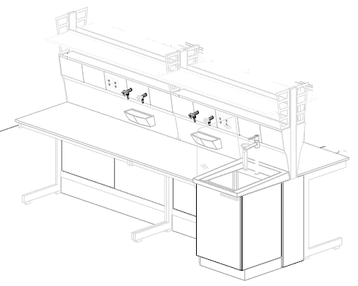 | Mesón Central N°1 (1.M01) | COMPUESTO POR: MESÓN CENTRAL dimensiones mínimas frente 3000 mm, fondo 1500 mm, alto 1790 mm, altura de trabajo 900 mm: cantidad requerida (1): Mesa de trabajo compuesta por: 2,4 mts de superficie de trabajo en cerámica técnica sin reborde 702x20 mm + 2,4 mts de superficie de trabajo en cerámica técnica sin reborde 702x20 mm, toda su superficie será fácil de limpiar y desinfectar, resistente a reactivos químicos, ácidos, bases, solventes, con salpicadero en la misma estructura técnica de servicios; Sistemas de soporte de mesas compuesto por armadura metálica fabricada en acero en forma tipo "C" con dimensiones: (2) de 1500mm x 750mm x 900mm con tapa tuberías + (2) de 900mm x 750mm x 900mm con tapa tuberías, cada unidad modular requerida debe garantizar la resistencia y estabilidad del mueble durante su uso, con resistencia físico mecánica, además debe soportar una carga estática en vertical mínima de 200 kg, fabricada sin juntas visibles, con recubrimiento en pintura epóxica de color a escoger, incluye niveladores y todos los elementos como materiales, equipos y mano de obra necesaria para su correcta instalación y funcionamiento. Deberá instalarse a punto cero. ESTRUCTURA TÉCNICA DE SERVICIOS dimensiones mínimas frente 1500 mm, fondo 900 mm, alto 1790 mm: cantidad requerida (2): Elaborado en en acero y/o lamina cold rolled, acabado en polvo sinterizado con pintura epoxica de color a escoger, Con inclinación ergonómica de 9° para el fácil manejo de las tomas de servicios, internamente llevara ducto del mismo material con las instalaciones y sus respectivos accesorios para el propio suministro de servicios a la mesa a cada lado, br | UN | 2
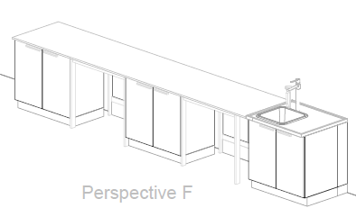 | Mesón Mural N°1 (1.M02) | COMPUESTO POR: MESÓN A PARED dimensiones mínimas frente 4700 mm, fondo 750 mm, alto 900 mm, cantidad requerida (1): Mesa de trabajo compuesta por: 3,8 mts de superficie especializada para laboratorios en resina sintética termoestable de 750x20mm, toda su superficie será fácil de limpiar, desinfectar, no porosa, resistente a la humedad y a reactivos químicos, ácidos, bases, solventes, con salpicadero en el mismo material de la superficie de 4700 x5mm; Sistema de soporte de mesas compuesto por armadura metálica fabricada en acero en forma tipo "H" de 4 patas con dimensiones (2) de 900mm x 750mm x 900mm con tapa tuberías, cada unidad modular requerida debe garantizar la resistencia y estabilidad del mueble durante su uso, con resistencia físico mecánica, además debe soportar una carga estática en vertical mínima de 200 kg, fabricada sin juntas visibles, con recubrimiento en pintura epóxica de color a escoger, incluye niveladores y todos los elementos como materiales, equipos y mano de obra necesaria para su correcta instalación y funcionamiento. Deberá instalarse a punto cero. MUEBLE INFERIOR dimensiones mínimas frente 900 mm, profundidad 550 mm, alto 870 mm, cantidad requerida (2): Modulo inferior sobre Zócalo elaborado en aglomerado prensado tres capas de 19 mm de espesor especial para laboratorio (clase de emisión E1), de dos puertas abatibles con bisagras de apertura 270°, tirador de aluminio y entrepaño de altura regulable fabricado en el mismo material que debe ser de fácil limpieza con solventes, los materiales utilizados deben ser resistentes al contacto de sustancias de uso diario en el laboratorio y de alta durabilidad conf | UN | 1
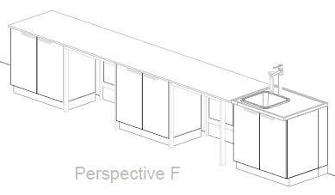 | Mesón Mural N°2 (1.M03) | COMPUESTO POR: MESÓN A PARED dimensiones mínimas frente 5000 mm, fondo 750 mm, alto 900 mm, cantidad requerida (1): Mesa de trabajo compuesta por: 4,1 mts de superficie especializada para laboratorios en resina sintética termoestable de 750x20mm, toda su superficie será fácil de limpiar, desinfectar, no porosa, resistente a la humedad y a reactivos químicos, ácidos, bases, solventes, con salpicadero en el mismo material de la superficie de 5000 x5mm; Sistema de soporte de mesas compuesto por armadura metálica fabricada en acero en forma tipo "H" de 4 patas con dimensiones: una (1) de 900mm x 750mm x 900mm con tapa tuberías y una (1) de 1200mm x 750mm x 900mm con tapa tuberías, cada unidad modular requerida debe garantizar la resistencia y estabilidad del mueble durante su uso, con resistencia físico mecánica, además debe soportar una carga estática en vertical mínima de 200 kg, fabricada sin juntas visibles, con recubrimiento en pintura epóxica de color a escoger, incluye niveladores y todos los elementos como materiales, equipos y mano de obra necesaria para su correcta instalación y funcionamiento. Deberá instalarse a punto cero. MUEBLE INFERIOR dimensiones mínimas frente 900 mm, profundidad 550 mm, alto 870 mm, cantidad requerida (2): Modulo inferior sobre Zócalo elaborado en aglomerado prensado tres capas de 19 mm de espesor especial para laboratorio (clase de emisión E1), de dos puertas abatibles con bisagras de apertura 270°, tirador de aluminio y entrepaño de altura regulable fabricado en el mismo material que debe ser de fácil limpieza con solventes, los materiales utilizados deben ser resistentes al contacto de sustanci | UN | 1
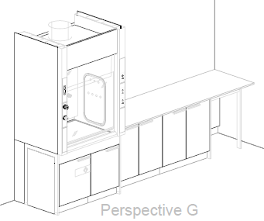 | Mesón Mural N°2 (1.M04) | COMPUESTO POR: MESÓN A PARED dimensiones mínimas frente 2600 mm, fondo 750 mm, alto 900 mm, cantidad requerida (1): Mesa de trabajo compuesta por: 2,6 mts de superficie especializada para laboratorios en resina sintética termoestable de 750x20mm, toda su superficie será fácil de limpiar, desinfectar, no porosa, resistente a la humedad y a reactivos químicos, ácidos, bases, solventes, con salpicadero en el mismo material de la superficie de 2600 x5mm; Sistema de soporte de mesas compuesto por armadura metálica fabricada en acero en forma tipo "H" de 4 patas con dimensiones: una (1) de 600mm x 750mm x 900mm con tapa tuberías, cada unidad modular requerida debe garantizar la resistencia y estabilidad del mueble durante su uso, con resistencia físico mecánica, además debe soportar una carga estática en vertical mínima de 200 kg, fabricada sin juntas visibles, con recubrimiento en pintura epóxica de color a escoger, incluye niveladores y todos los elementos como materiales, equipos y mano de obra necesaria para su correcta instalación y funcionamiento. Deberá instalarse a punto cero. MUEBLE INFERIOR dimensiones mínimas frente 900 mm, profundidad 550 mm, alto 870 mm, cantidad requerida (2): Modulo inferior sobre Zócalo elaborado en aglomerado prensado tres capas de 19 mm de espesor especial para laboratorio (clase de emisión E1), de dos puertas abatibles con bisagras de apertura 270°, tirador de aluminio y entrepaño de altura regulable fabricado en el mismo material que debe ser de fácil limpieza con solventes, los materiales utilizados deben ser resistentes al contacto de sustancias de uso diario en el laboratorio y de alta durabilid | UN | 1
 | Ducha de Seguridad N°1 (1.M10) | DUCHA DE SEGURIDAD: Ducha de emergencia, montaje en pared, que contiene: - Brazo de ducha, 1/2", proyección de 660 mm aprox., con llave de bola y varillaje (aprox. 700 mm) - Difusor de chorro de agua de alta visibilidad, vol. aprox. 80 lt/min.,presión 1 bar, autovaciable, sin goteo. | UN | 1
 | Vitrina de Gases (1.M5) | VITRINA DE GASES dimensiones mínimas frente 1200 mm, fondo 900 mm, alto 2700 mm, altura de trabajo 900 mm: La vitrina de gases brindara protección del usuario probado conforme a EN 14175 y ASHRAE, deberá brindar extracción de vapores, aerosoles y polvo de la zona interior de la vitrina de gases, Protección ante las salpicaduras de sustancias peligrosas, Protección ante piezas, cuerpos o partículas en suspensión de la zona interior; Parte inferior de la vitrina de gases: construcción de soporte para vitrina de gases longitud - 1200 mm como armadura de 4 patas, Parte superior de la vitrina de gases: Vitrina de gases con superficie de trabajo y servicios en los laterales, parte superior 1200 mm longitud, Iluminación: luminaria de bajo consumo downlight, Revestim. Interior polyresin, Guillotina acristalamiento fijo, Ventana cristal de seguridad templado, Regulación/control indicador de funcionamiento, Sist. de extracción conexión DN 315 mm, Extracción Sistema de extracción del mueble - 2x conexión, Lado izquierda: Revestim. Interior polyresin, Ejecución de lateral material como revestimiento interior con una módulo pileta en polipropileno, Lado derecha: Revestim. Interior polyresin, Ejecución de lateral material como revestimiento interior. MUEBLE INFERIOR mueble sobre zócalo metido en la vitrina de gases, 600 mm longitud, elemento tirador, aluminio para residuos de ácidos y bases, 1 bisagra, 2 entrepaños extraíbles de polipropileno con bidón, Profundidad 550mm, Extracción extracción de mueble inferior mueble sobre zócalo metido en la vitrina de gases 45 mm longitud, elemento tirador, aluminio, 1 bisagra, 1 entrepaño de altura regulable, Profundidad 550mm, Extracción de mueble inferior; superficie de trabajo: superficie de trabajo de epoxi 1195 x 760 x 24/30 mm; servicios sanitarios: 1 x grifo y mando a distancia - Agua potable fría (WPC), 1 x grifo y mando a distancia - Gas natural (G) Max 0,2 bar, 2 x tubería de suministro, 2 x elementos de conexión - suministro, | UN | 1
VISTA 3D SEGÚN PLANO |  | PISO 2 - LABORATORIO DE QUIMICA ORGANICA 1
 | Mesón Central N°1 (2.M01) | COMPUESTO POR: MESÓN CENTRAL dimensiones mínimas frente 3000 mm, fondo 1500 mm, alto 1790 mm, altura de trabajo 900 mm: cantidad requerida (1): Mesa de trabajo compuesta por: 2,4 mts de superficie de trabajo en cerámica técnica sin reborde 702x20 mm + 2,4 mts de superficie de trabajo en cerámica técnica sin reborde 702x20 mm, toda su superficie será fácil de limpiar y desinfectar, resistente a reactivos químicos, ácidos, bases, solventes, con salpicadero en la misma estructura técnica de servicios; Sistemas de soporte de mesas compuesto por armadura metálica fabricada en acero en forma tipo "C" con dimensiones: (2) de 1500mm x 750mm x 900mm con tapa tuberías + (2) de 900mm x 750mm x 900mm con tapa tuberías, cada unidad modular requerida debe garantizar la resistencia y estabilidad del mueble durante su uso, con resistencia físico mecánica, además debe soportar una carga estática en vertical mínima de 200 kg, fabricada sin juntas visibles, con recubrimiento en pintura epóxica de color a escoger, incluye niveladores y todos los elementos como materiales, equipos y mano de obra necesaria para su correcta instalación y funcionamiento. Deberá instalarse a punto cero. ESTRUCTURA TÉCNICA DE SERVICIOS dimensiones mínimas frente 1500 mm, fondo 900 mm, alto 1790 mm: cantidad requerida (2): Elaborado en en acero y/o lamina cold rolled, acabado en polvo sinterizado con pintura epoxica de color a escoger, Con inclinación ergonómica de 9° para el fácil manejo de las tomas de servicios, internamente llevara ducto del mismo material con las instalaciones y sus respectivos accesorios para el propio suministro de servicios a la mesa a cada lado, b | UN | 1
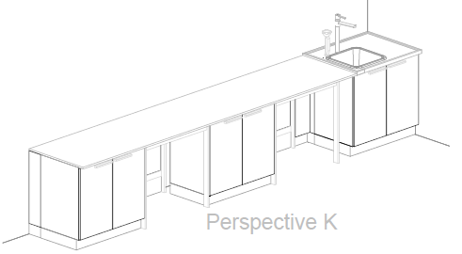 | Mesón Mural N°1 (2.M02) | COMPUESTO POR: MESÓN A PARED dimensiones mínimas frente 4700 mm, fondo 750 mm, alto 900 mm, cantidad requerida (1): Mesa de trabajo compuesta por: 3,8 mts de superficie especializada para laboratorios en resina sintética termoestable de 750x20mm, toda su superficie será fácil de limpiar, desinfectar, no porosa, resistente a la humedad y a reactivos químicos, ácidos, bases, solventes, con salpicadero en el mismo material de la superficie de 4700 x5mm; Sistema de soporte de mesas compuesto por armadura metálica fabricada en acero en forma tipo "H" de 4 patas con dimensiones (2) de 900mm x 750mm x 900mm con tapa tuberías, cada unidad modular requerida debe garantizar la resistencia y estabilidad del mueble durante su uso, con resistencia físico mecánica, además debe soportar una carga estática en vertical mínima de 200 kg, fabricada sin juntas visibles, con recubrimiento en pintura epóxica de color a escoger, incluye niveladores y todos los elementos como materiales, equipos y mano de obra necesaria para su correcta instalación y funcionamiento. Deberá instalarse a punto cero. MUEBLE INFERIOR dimensiones mínimas frente 900 mm, profundidad 550 mm, alto 870 mm, cantidad requerida (2): Modulo inferior sobre Zócalo elaborado en aglomerado prensado tres capas de 19 mm de espesor especial para laboratorio (clase de emisión E1), de dos puertas abatibles con bisagras de apertura 270°, tirador de aluminio y entrepaño de altura regulable fabricado en el mismo material que debe ser de fácil limpieza con solventes, los materiales utilizados deben ser resistentes al contacto de sustancias de uso diario en el laboratorio y de alta durabilidad con | UN | 1
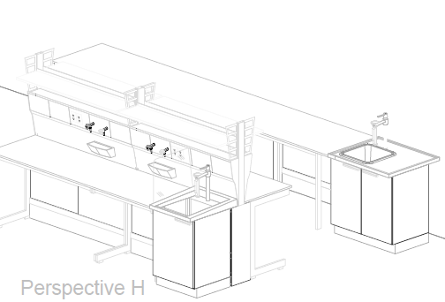 | Mesón Mural N°2 (2.M03) | COMPUESTO POR: MESÓN A PARED dimensiones mínimas frente 5000 mm, fondo 750 mm, alto 900 mm, cantidad requerida (1): Mesa de trabajo compuesta por: 4,1 mts de superficie especializada para laboratorios en resina sintética termoestable de 750x20mm, toda su superficie será fácil de limpiar, desinfectar, no porosa, resistente a la humedad y a reactivos químicos, ácidos, bases, solventes, con salpicadero en el mismo material de la superficie de 5000 x5mm; Sistema de soporte de mesas compuesto por armadura metálica fabricada en acero en forma tipo "H" de 4 patas con dimensiones: una (1) de 900mm x 750mm x 900mm con tapa tuberías y una (1) de 1200mm x 750mm x 900mm con tapa tuberías, cada unidad modular requerida debe garantizar la resistencia y estabilidad del mueble durante su uso, con resistencia físico mecánica, además debe soportar una carga estática en vertical mínima de 200 kg, fabricada sin juntas visibles, con recubrimiento en pintura epóxica de color a escoger, incluye niveladores y todos los elementos como materiales, equipos y mano de obra necesaria para su correcta instalación y funcionamiento. Deberá instalarse a punto cero. MUEBLE INFERIOR dimensiones mínimas frente 900 mm, profundidad 550 mm, alto 870 mm, cantidad requerida (2): Modulo inferior sobre Zócalo elaborado en aglomerado prensado tres capas de 19 mm de espesor especial para laboratorio (clase de emisión E1), de dos puertas abatibles con bisagras de apertura 270°, tirador de aluminio y entrepaño de altura regulable fabricado en el mismo material que debe ser de fácil limpieza con solventes, los materiales utilizados deben ser resistentes al contacto de sustanci | UN | 1
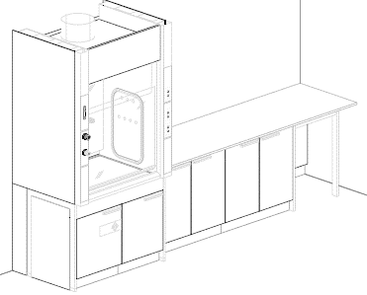 | Mesón Mural N°2 (2.M04) | COMPUESTO POR: MESÓN A PARED dimensiones mínimas frente 2600 mm, fondo 750 mm, alto 900 mm, cantidad requerida (1): Mesa de trabajo compuesta por: 2,6 mts de superficie especializada para laboratorios en resina sintética termoestable de 750x20mm, toda su superficie será fácil de limpiar, desinfectar, no porosa, resistente a la humedad y a reactivos químicos, ácidos, bases, solventes, con salpicadero en el mismo material de la superficie de 2600 x5mm; Sistema de soporte de mesas compuesto por armadura metálica fabricada en acero en forma tipo "H" de 4 patas con dimensiones: una (1) de 600mm x 750mm x 900mm con tapa tuberías, cada unidad modular requerida debe garantizar la resistencia y estabilidad del mueble durante su uso, con resistencia físico mecánica, además debe soportar una carga estática en vertical mínima de 200 kg, fabricada sin juntas visibles, con recubrimiento en pintura epóxica de color a escoger, incluye niveladores y todos los elementos como materiales, equipos y mano de obra necesaria para su correcta instalación y funcionamiento. Deberá instalarse a punto cero. MUEBLE INFERIOR dimensiones mínimas frente 900 mm, profundidad 550 mm, alto 870 mm, cantidad requerida (2): Modulo inferior sobre Zócalo elaborado en aglomerado prensado tres capas de 19 mm de espesor especial para laboratorio (clase de emisión E1), de dos puertas abatibles con bisagras de apertura 270°, tirador de aluminio y entrepaño de altura regulable fabricado en el mismo material que debe ser de fácil limpieza con solventes, los materiales utilizados deben ser resistentes al contacto de sustancias de uso diario en el laboratorio y de alta durabilid | UN | 1
 | Vitrina de Gases (2.M5) | VITRINA DE GASES dimensiones mínimas frente 1200 mm, fondo 900 mm, alto 2700 mm, altura de trabajo 900 mm: La vitrina de gases brindara protección del usuario probado conforme a EN 14175 y ASHRAE, deberá brindar extracción de vapores, aerosoles y polvo de la zona interior de la vitrina de gases, Protección ante las salpicaduras de sustancias peligrosas, Protección ante piezas, cuerpos o partículas en suspensión de la zona interior; Parte inferior de la vitrina de gases: construcción de soporte para vitrina de gases longitud - 1200 mm como armadura de 4 patas, Parte superior de la vitrina de gases: Vitrina de gases con superficie de trabajo y servicios en los laterales, parte superior 1200 mm longitud, Iluminación: luminaria de bajo consumo downlight, Revestim. Interior polyresin, Guillotina acristalamiento fijo, Ventana cristal de seguridad templado, Regulación/control indicador de funcionamiento, Sist. de extracción conexión DN 315 mm, Extracción Sistema de extracción del mueble - 2x conexión, Lado izquierda: Revestim. Interior polyresin, Ejecución de lateral material como revestimiento interior con una módulo pileta en polipropileno, Lado derecha: Revestim. Interior polyresin, Ejecución de lateral material como revestimiento interior. MUEBLE INFERIOR mueble sobre zócalo metido en la vitrina de gases, 600 mm longitud, elemento tirador, aluminio para residuos de ácidos y bases, 1 bisagra, 2 entrepaños extraíbles de polipropileno con bidón, Profundidad 550mm, Extracción extracción de mueble inferior mueble sobre zócalo metido en la vitrina de gases 45 mm longitud, elemento tirador, aluminio, 1 bisagra, 1 entrepaño de altura regulable, Profundidad 550mm, Extracción de mueble inferior; superficie de trabajo: superficie de trabajo de epoxi 1195 x 760 x 24/30 mm; servicios sanitarios: 1 x grifo y mando a distancia - Agua potable fría (WPC), 1 x grifo y mando a distancia - Gas natural (G) Max 0,2 bar, 2 x tubería de suministro, 2 x elementos de conexión - suministro, | UN | 1
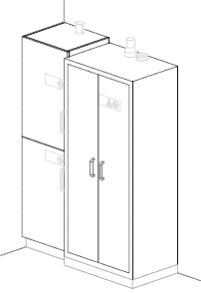 | Armario de almacenamiento Especial N°1 (1.M08) | MUEBLE PARA LIQUIDOS INFLAMABLES dimensiones mínimas frente 895 mm, fondo 595 mm, alto 2040 mm: Armario para el alojamiento de sustancias peligrosas e inflamables, fabricado en paredes dobles en lamina de acero (1,5 mm de espesor) en calidad A y material aislante según DIN 4102 - ignifugo cuerpo interior de planchas decorativas muy estables, robustos y recubierto de resina melaminizada. Incluye dos puertas abatibles con chapa de seguridad, con dispositivo de control térmico que permite cierre de puertas de forma automática, equipamiento interior: (3) entrepaños intermedios de altura graduable, (1) bandeja inferior de recolección y (1) tapa de acero perforada, todos en lamina de acero con pestaña anti derrame y resistencia mínima de 60 kg cada una. El mueble incluye conexiones de ventilación sobre el suelo del armario, tiempo mínimo de resistencia al fuego 90 min. (T90) Certificado bajo norma DIN EN 14470 / NFPA 30 | UN | 1
 | Armario de almacenamiento Especial N°2 (1.M09) | MUEBLE PARA ALMACENAMIENTO DE ACIDOS Y BASES, dimensiones mínimas frente 600 mm, fondo 550 mm, alto 2090 mm: Elaboración: carcasa y puertas de aglomerado de prensado plano de 3 capas, 19 mm de grosor (clase de emisión E1), Panel trasero de aglomerado de prensado plano de 3 capas, 10 mm de grosor (clase de emisión E1) Panel deflector de resina fenólica de 5 mm, Entrepaño de aglomerado de prensado plano de 3 capas, 19 mm de grosor (clase de emisión E1) Cubetas de Polipropileno, equipamiento interior: cuenta con un espacio para almacenamiento separado de ácidos y bases, con puertas abatibles una encima de la otra, bisagras de apertura de 270°, cuatro (4) entrepaños de altura regulable, bidón de polipropileno, las bandejas deben ser elaborados en polipropileno fácilmente desmontable y graduable, tirador en forma circular, con acometida de ventilación. | UN | 1
VISTA 3D SEGÚN PLANO |  | PISO 2 - LABORATORIO RED DE GAS NATURAL
 | Mesón Central N°1 (3.M01) | COMPUESTO POR: MESÓN CENTRAL dimensiones mínimas frente 3000 mm, fondo 1500 mm, alto 1790 mm, altura de trabajo 900 mm: cantidad requerida (1): Mesa de trabajo compuesta por: 2,4 mts de superficie de trabajo en cerámica técnica sin reborde 702x20 mm + 2,4 mts de superficie de trabajo en cerámica técnica sin reborde 702x20 mm, toda su superficie será fácil de limpiar y desinfectar, resistente a reactivos químicos, ácidos, bases, solventes, con salpicadero en la misma estructura técnica de servicios; Sistemas de soporte de mesas compuesto por armadura metálica fabricada en acero en forma tipo "C" con dimensiones: (2) de 1500mm x 750mm x 900mm con tapa tuberías + (2) de 900mm x 750mm x 900mm con tapa tuberías , cada unidad modular requerida debe garantizar la resistencia y estabilidad del mueble durante su uso, con resistencia físico mecánica, además debe soportar una carga estática en vertical mínima de 200 kg, fabricada sin juntas visibles, con recubrimiento en pintura epóxica de color a escoger, incluye niveladores y todos los elementos como materiales, equipos y mano de obra necesaria para su correcta instalación y funcionamiento. Deberá instalarse a punto cero. ESTRUCTURA TÉCNICA DE SERVICIOS dimensiones mínimas frente 1500 mm, fondo 900 mm, alto 1790 mm: cantidad requerida (2): Elaborado en en acero y/o lamina cold rolled, acabado en polvo sinterizado con pintura epoxica de color a escoger, Con inclinación ergonómica de 9° para el fácil manejo de las tomas de servicios, internamente llevara ducto del mismo material con las instalaciones y sus respectivos accesorios para el propio suministro de servicios a la mesa a cada lado, b | UN | 1
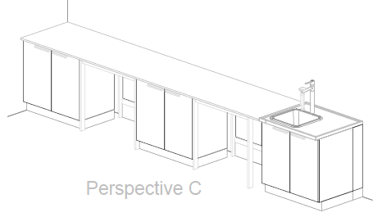 | Mesón Mural N°1 (3.M02) | COMPUESTO POR: MESÓN A PARED dimensiones mínimas frente 4700 mm, fondo 750 mm, alto 900 mm, cantidad requerida (1): Mesa de trabajo compuesta por: 3,8 mts de superficie especializada para laboratorios en resina sintética termoestable de 750x20mm, toda su superficie será fácil de limpiar, desinfectar, no porosa, resistente a la humedad y a reactivos químicos, ácidos, bases, solventes, con salpicadero en el mismo material de la superficie de 4700 x5mm; Sistema de soporte de mesas compuesto por armadura metálica fabricada en acero en forma tipo "H" de 4 patas con dimensiones (2) de 900mm x 750mm x 900mm con tapa tuberías, cada unidad modular requerida debe garantizar la resistencia y estabilidad del mueble durante su uso, con resistencia físico mecánica, además debe soportar una carga estática en vertical mínima de 200 kg, fabricada sin juntas visibles, con recubrimiento en pintura epóxica de color a escoger, incluye niveladores y todos los elementos como materiales, equipos y mano de obra necesaria para su correcta instalación y funcionamiento. Deberá instalarse a punto cero. MUEBLE INFERIOR dimensiones mínimas frente 900 mm, profundidad 550 mm, alto 870 mm, cantidad requerida (2): Modulo inferior sobre Zócalo elaborado en aglomerado prensado tres capas de 19 mm de espesor especial para laboratorio (clase de emisión E1), de dos puertas abatibles con bisagras de apertura 270°, tirador de aluminio y entrepaño de altura regulable fabricado en el mismo material que debe ser de fácil limpieza con solventes, los materiales utilizados deben ser resistentes al contacto de sustancias de uso diario en el laboratorio y de alta durabilidad con | UN | 1
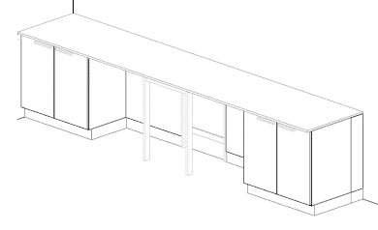 | Mesón Mural N°2 (3.M03) | COMPUESTO POR: MESÓN A PARED dimensiones mínimas frente 3900 mm, fondo 750 mm, alto 900 mm, cantidad requerida (1): Mesa de trabajo compuesta por: 3,9 mts de superficie especializada para laboratorios en resina sintética termoestable de 750x20mm, toda su superficie será fácil de limpiar, desinfectar, no porosa, resistente a la humedad y a reactivos químicos, ácidos, bases, solventes, con salpicadero en el mismo material de la superficie de 3900 x5mm; Sistema de soporte de mesas compuesto por armadura metálica fabricada en acero en forma tipo "H" de 4 patas con dimensiones (1) de 600mm x 750mm x 900mm con tapa tuberías, cada unidad modular requerida debe garantizar la resistencia y estabilidad del mueble durante su uso, con resistencia físico mecánica, además debe soportar una carga estática en vertical mínima de 200 kg, fabricada sin juntas visibles, con recubrimiento en pintura epóxica de color a escoger, incluye niveladores y todos los elementos como materiales, equipos y mano de obra necesaria para su correcta instalación y funcionamiento. Deberá instalarse a punto cero. MUEBLE INFERIOR dimensiones mínimas frente 900 mm, profundidad 550 mm, alto 870 mm, cantidad requerida (2): Modulo inferior sobre Zócalo elaborado en aglomerado prensado tres capas de 19 mm de espesor especial para laboratorio (clase de emisión E1), de dos puertas abatibles con bisagras de apertura 270°, tirador de aluminio y entrepaño de altura regulable fabricado en el mismo material que debe ser de fácil limpieza con solventes, los materiales utilizados deben ser resistentes al contacto de sustancias de uso diario en el laboratorio y de alta durabilidad con | UN | 1
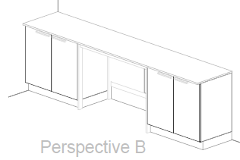 | Mesón Mural N°3 (3.M04) | COMPUESTO POR: MESÓN A PARED dimensiones mínimas frente 3000 mm, fondo 600 mm, alto 900 mm, cantidad requerida (1): Mesa de trabajo compuesta por: 3,0 mts de superficie especializada para laboratorios en resina sintética termoestable de 600x20mm, toda su superficie será fácil de limpiar, desinfectar, no porosa, resistente a la humedad y a reactivos químicos, ácidos, bases, solventes, con salpicadero en el mismo material de la superficie de 3000 x5mm; Sistema de soporte de mesas compuesto por armadura metálica fabricada en acero en forma tipo "H" de 4 patas con dimensiones (1) de 1200mm x 600mm x 900mm con tapa tuberías, cada unidad modular requerida debe garantizar la resistencia y estabilidad del mueble durante su uso, con resistencia físico mecánica, además debe soportar una carga estática en vertical mínima de 200 kg, fabricada sin juntas visibles, con recubrimiento en pintura epóxica de color a escoger, incluye niveladores y todos los elementos como materiales, equipos y mano de obra necesaria para su correcta instalación y funcionamiento. Deberá instalarse a punto cero. MUEBLE INFERIOR dimensiones mínimas frente 900 mm, profundidad 550 mm, alto 870 mm, cantidad requerida (2): Modulo inferior sobre Zócalo elaborado en aglomerado prensado tres capas de 19 mm de espesor especial para laboratorio (clase de emisión E1), de dos puertas abatibles con bisagras de apertura 270°, tirador de aluminio y entrepaño de altura regulable fabricado en el mismo material que debe ser de fácil limpieza con solventes, los materiales utilizados deben ser resistentes al contacto de sustancias de uso diario en el laboratorio y de alta durabilidad co | UN | 1
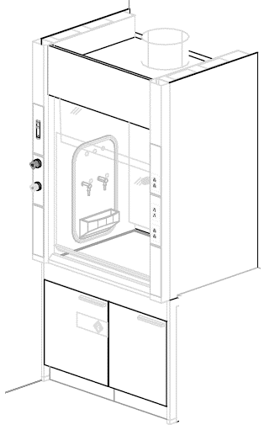 | Vitrina de Gases (3.M05) | VITRINA DE GASES dimensiones mínimas frente 1200 mm, fondo 900 mm, alto 2700 mm, altura de trabajo 900 mm: La vitrina de gases brindara protección del usuario probado conforme a EN 14175 y ASHRAE, deberá brindar extracción de vapores, aerosoles y polvo de la zona interior de la vitrina de gases, Protección ante las salpicaduras de sustancias peligrosas, Protección ante piezas, cuerpos o partículas en suspensión de la zona interior; Parte inferior de la vitrina de gases: construcción de soporte para vitrina de gases longitud - 1200 mm como armadura de 4 patas, Parte superior de la vitrina de gases: Vitrina de gases con superficie de trabajo y servicios en los laterales, parte superior 1200 mm longitud, Iluminación: luminaria de bajo consumo downlight, Revestim. Interior polyresin, Guillotina acristalamiento fijo, Ventana cristal de seguridad templado, Regulación/control indicador de funcionamiento, Sist. de extracción conexión DN 315 mm, Extracción Sistema de extracción del mueble - 2x conexión, Lado izquierda: Revestim. Interior polyresin, Ejecución de lateral material como revestimiento interior con una módulo pileta en polipropileno, Lado derecha: Revestim. Interior polyresin, Ejecución de lateral material como revestimiento interior. MUEBLE INFERIOR mueble sobre zócalo metido en la vitrina de gases, 600 mm longitud, elemento tirador, aluminio para residuos de ácidos y bases, 1 bisagra, 2 entrepaños extraíbles de polipropileno con bidón, Profundidad 550mm, Extracción extracción de mueble inferior mueble sobre zócalo metido en la vitrina de gases 45 mm longitud, elemento tirador, aluminio, 1 bisagra, 1 entrepaño de altura regulable, Profundidad 550mm, Extracción de mueble inferior; superficie de trabajo: superficie de trabajo de epoxi 1195 x 760 x 24/30 mm; servicios sanitarios: 1 x grifo y mando a distancia - Agua potable fría (WPC), 1 x grifo y mando a distancia - Gas natural (G) Max 0,2 bar, 2 x tubería de suministro, 2 x elementos de conexión - suministro, | UN | 1
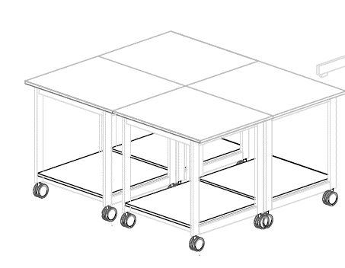 | Mesa Móvil N°1 (3.M06) | COMPUESTO POR: MESA MOVIL dimensiones mínimas frente 900 mm, fondo 750 mm, altura de trabajo 900 mm : Mesa de trabajo compuesta por superficie de trabajo resina sintética termoestable de 900x750x19mm, toda su superficie será fácil de limpiar, desinfectar, no porosa, resistente a la humedad y a reactivos químicos, ácidos, bases, solventes, Sistema de soporte de mesa compuesto por armadura metálica fabricada en perfil de acero en forma tipo "H" de 4 patas con dimensiones de 900mm x 750mm x 900mm debe garantizar la resistencia y estabilidad del mueble durante su uso, con resistencia físico mecánica capacidad de carga 150 Kg; con recubrimiento en pintura epóxica de color a escoger, incluye 4 ruedas para carga pesada (dos de ellas se pueden bloquear tanto las ruedas como el eje de dirección) | UN | 4
VISTA 3D SEGÚN PLANO |  | PISO 3 - LABORATORIO DE ENSEÑANZA I
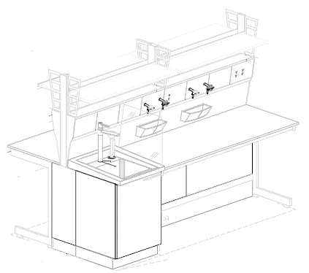 | Mesón Central N°1 (1.M01) | COMPUESTO POR: MESÓN CENTRAL dimensiones mínimas frente 2400 mm, fondo 1500 mm, alto 1790 mm, altura de trabajo 900 mm: cantidad requerida (1): Mesa de trabajo compuesta por: 1,8 mts de superficie de trabajo en cerámica técnica sin reborde 702x20 mm + 1,8 mts de superficie de trabajo en cerámica técnica sin reborde 702x20 mm, toda su superficie será fácil de limpiar y desinfectar, resistente a reactivos químicos, ácidos, bases, solventes, con salpicadero en la misma estructura técnica de servicios; Sistemas de soporte de mesas compuesto por armadura metálica fabricada en acero en forma tipo "C" con dimensiones: (2) de 1800mm x 750mm x 900mm con tapa tuberías, cada unidad modular requerida debe garantizar la resistencia y estabilidad del mueble durante su uso, con resistencia físico mecánica, además debe soportar una carga estática en vertical mínima de 200 kg, fabricada sin juntas visibles, con recubrimiento en pintura epoxica de color a escoger, incluye niveladores y todos los elementos como materiales, equipos y mano de obra necesaria para su correcta instalación y funcionamiento. Deberá instalarse a punto cero. ESTRUCTURA TÉCNICA DE SERVICIOS dimensiones mínimas frente 1200 mm, fondo 900 mm, alto 1790 mm: cantidad requerida (2): Elaborado en en acero y/o lamina cold rolled, acabado en polvo sinterizado con pintura epoxica de color a escoger, Con inclinación ergonómica de 9° para el fácil manejo de las tomas de servicios, internamente llevara ducto del mismo material con las instalaciones y sus respectivos accesorios para el propio suministro de servicios a la mesa a cada lado, brindando agua, gas y electricidad que requiera ca | UN | 4
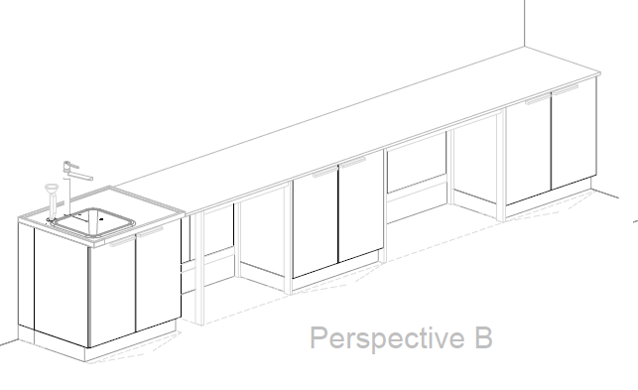 | Mesón Mural N°1 (1.M02) | COMPUESTO POR: MESÓN A PARED dimensiones mínimas frente 4700 mm, fondo 600 mm, alto 900 mm, cantidad requerida (1): Mesa de trabajo compuesta por: 4,7 mts de superficie especializada para laboratorios en resina sintética termoestable de 750x20mm, toda su superficie será fácil de limpiar, desinfectar, no porosa, resistente a la humedad y a reactivos químicos, ácidos, bases, solventes, con salpicadero en el mismo material de la superficie de 4700 x5mm; Sistema de soporte de mesas compuesto por armadura metálica fabricada en acero en forma tipo "H" de 4 patas con dimensiones (3) de 900mm x 600mm x 900mm con tapa tuberías, cada unidad modular requerida debe garantizar la resistencia y estabilidad del mueble durante su uso, con resistencia físico mecánica, además debe soportar una carga estática en vertical mínima de 200 kg, fabricada sin juntas visibles, con recubrimiento en pintura epóxica de color a escoger, incluye niveladores y todos los elementos como materiales, equipos y mano de obra necesaria para su correcta instalación y funcionamiento. Deberá instalarse a punto cero. MUEBLE INFERIOR dimensiones mínimas frente 900 mm, profundidad 550 mm, alto 870 mm, cantidad requerida (2): Modulo inferior sobre Zócalo elaborado en aglomerado prensado tres capas de 19 mm de espesor especial para laboratorio (clase de emisión E1), de dos puertas abatibles con bisagras de apertura 270°, tirador de aluminio y entrepaño de altura regulable fabricado en el mismo material que debe ser de fácil limpieza con solventes, los materiales utilizados deben ser resistentes al contacto de sustancias de uso diario en el laboratorio y de alta durabilidad con | UN | 2
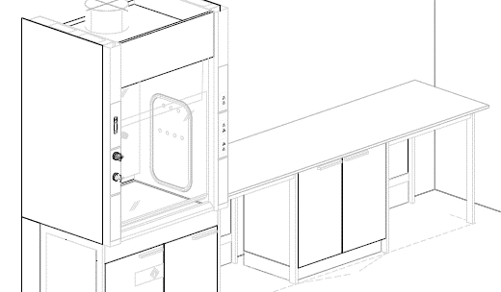 | Mesón Mural N°2 (1.M03) | COMPUESTO POR: MESÓN A PARED dimensiones mínimas frente 2800 mm, fondo 750 mm, alto 900 mm, cantidad requerida (1): Mesa de trabajo compuesta por: 2,8 mts de superficie especializada para laboratorios en resina sintética termoestable de 750x20mm, toda su superficie será fácil de limpiar, desinfectar, no porosa, resistente a la humedad y a reactivos químicos, ácidos, bases, solventes, con salpicadero en el mismo material de la superficie de 2800 x5mm; Sistema de soporte de mesas compuesto por armadura metálica fabricada en acero en forma tipo "H" de 4 patas con dimensiones (2) de 900mm x 750mm x 900mm con tapa tuberías, cada unidad modular requerida debe garantizar la resistencia y estabilidad del mueble durante su uso, con resistencia físico mecánica, además debe soportar una carga estática en vertical mínima de 200 kg, fabricada sin juntas visibles, con recubrimiento en pintura epóxica de color a escoger, incluye niveladores y todos los elementos como materiales, equipos y mano de obra necesaria para su correcta instalación y funcionamiento. Deberá instalarse a punto cero. MUEBLE INFERIOR dimensiones mínimas frente 900 mm, profundidad 550 mm, alto 870 mm, cantidad requerida (1): Modulo inferior sobre Zócalo elaborado en aglomerado prensado tres capas de 19 mm de espesor especial para laboratorio (clase de emisión E1), de dos puertas abatibles con bisagras de apertura 270°, tirador de aluminio y entrepaño de altura regulable fabricado en el mismo material que debe ser de fácil limpieza con solventes, los materiales utilizados deben ser resistentes al contacto de sustancias de uso diario en el laboratorio y de alta durabilidad con | UN | 1
 | Vitrina de Gases (1.M04) | VITRINA DE GASES dimensiones mínimas frente 1200 mm, fondo 900 mm, alto 2700 mm, altura de trabajo 900 mm: La vitrina de gases brindara protección del usuario probado conforme a EN 14175 y ASHRAE, deberá brindar extracción de vapores, aerosoles y polvo de la zona interior de la vitrina de gases, Protección ante las salpicaduras de sustancias peligrosas, Protección ante piezas, cuerpos o partículas en suspensión de la zona interior; Parte inferior de la vitrina de gases: construcción de soporte para vitrina de gases longitud - 1200 mm como armadura de 4 patas, Parte superior de la vitrina de gases: Vitrina de gases con superficie de trabajo y servicios en los laterales, parte superior 1200 mm longitud, Iluminación: luminaria de bajo consumo downlight, Revestim. Interior polyresin, Guillotina acristalamiento fijo, Ventana cristal de seguridad templado, Regulación/control indicador de funcionamiento, Sist. de extracción conexión DN 315 mm, Extracción Sistema de extracción del mueble - 2x conexión, Lado izquierda: Revestim. Interior polyresin, Ejecución de lateral material como revestimiento interior con una módulo pileta en polipropileno, Lado derecha: Revestim. Interior polyresin, Ejecución de lateral material como revestimiento interior. MUEBLE INFERIOR mueble sobre zócalo metido en la vitrina de gases, 600 mm longitud, elemento tirador, aluminio para residuos de ácidos y bases, 1 bisagra, 2 entrepaños extraíbles de polipropileno con bidón, Profundidad 550mm, Extracción extracción de mueble inferior mueble sobre zócalo metido en la vitrina de gases 45 mm longitud, elemento tirador, aluminio, 1 bisagra, 1 entrepaño de altura regulable, Profundidad 550mm, Extracción de mueble inferior; superficie de trabajo: superficie de trabajo de epoxi 1195 x 760 x 24/30 mm; servicios sanitarios: 1 x grifo y mando a distancia - Agua potable fría (WPC), 1 x grifo y mando a distancia - Gas natural (G) Max 0,2 bar, 2 x tubería de suministro, 2 x elementos de conexión - suministro, | UN | 1
 | Armario de almacenamiento en laboratorio N°1 (1.M05) | ARMARIO DE ALMACENAMIENTO dimensiones mínimas frente 1200 mm, fondo 550 mm, alto 2090 mm: Elaborado en aglomerado especial para laboratorio prensado tres capas de 19 mm de espesor (clase de emisión E1), Panel trasero: Aglomerado de prensado plano de 3 capas, 10 mm de grosor (clase de emisión E1), contiene 4 entrepaños de altura regulable, material de entrepaños hasta 900 mm: Aglomerado de prensado plano de 3 capas, 19 mm de grosor (clase de emisión E1) mayor de 900 mm en OSB de 22 mm, con una resistencia mínima por entrepaño de 30 Kg, los materiales utilizados deben ser resistentes al contacto de sustancias de uso diario en el laboratorio y de alta durabilidad conforme a EN 14727. Tirador circular en aluminio. | UN | 3
 | Armario de almacenamiento Especial N°1 (1.M08) | MUEBLE PARA LIQUIDOS INFLAMABLES dimensiones mínimas frente 895 mm, fondo 595 mm, alto 2040 mm: Armario para el alojamiento de sustancias peligrosas e inflamables, fabricado en paredes dobles en lamina de acero (1,5 mm de espesor) en calidad A y material aislante según DIN 4102 - ignifugo cuerpo interior de planchas decorativas muy estables, robustos y recubierto de resina melaminizada. Incluye dos puertas abatibles con chapa de seguridad, con dispositivo de control térmico que permite cierre de puertas de forma automática, equipamiento interior: (3) entrepaños intermedios de altura graduable, (1) bandeja inferior de recolección y (1) tapa de acero perforada, todos en lamina de acero con pestaña anti derrame y resistencia mínima de 60 kg cada una. El mueble incluye conexiones de ventilación sobre el suelo del armario, tiempo mínimo de resistencia al fuego 90 min. (T90) Certificado bajo norma DIN EN 14470 / NFPA 30 | UN | 1
 | Armario de almacenamiento Especial N°2 (1.M09) | MUEBLE PARA ALMACENAMIENTO DE ACIDOS Y BASES, dimensiones mínimas frente 600 mm, fondo 550 mm, alto 2090 mm: Elaboración: carcasa y puertas de aglomerado de prensado plano de 3 capas, 19 mm de grosor (clase de emisión E1), Panel trasero de aglomerado de prensado plano de 3 capas, 10 mm de grosor (clase de emisión E1) Panel deflector de resina fenólica de 5 mm, Entrepaño de aglomerado de prensado plano de 3 capas, 19 mm de grosor (clase de emisión E1) Cubetas de Polipropileno, equipamiento interior: cuenta con un espacio para almacenamiento separado de ácidos y bases, con puertas abatibles una encima de la otra, bisagras de apertura de 270°, cuatro (4) entrepaños de altura regulable, bidón de polipropileno, las bandejas deben ser elaborados en polipropileno fácilmente desmontable y graduable, tirador en forma circular, con acometida de ventilación. | UN | 1
VISTA 3D SEGÚN PLANO |  | PISO 3 - LABORATORIO DE ENSEÑANZA II
 | Mesón Central N°1 (2.M01) | COMPUESTO POR: MESÓN CENTRAL dimensiones mínimas frente 2400 mm, fondo 1500 mm, alto 1790 mm, altura de trabajo 900 mm: cantidad requerida (1): Mesa de trabajo compuesta por: 1,8 mts de superficie de trabajo en cerámica técnica sin reborde 702x20 mm + 1,8 mts de superficie de trabajo en cerámica técnica sin reborde 702x20 mm, toda su superficie será fácil de limpiar y desinfectar, resistente a reactivos químicos, ácidos, bases, solventes, con salpicadero en la misma estructura técnica de servicios; Sistemas de soporte de mesas compuesto por armadura metálica fabricada en acero en forma tipo "C" con dimensiones: (2) de 1800mm x 750mm x 900mm con tapa tuberías, cada unidad modular requerida debe garantizar la resistencia y estabilidad del mueble durante su uso, con resistencia físico mecánica, además debe soportar una carga estática en vertical mínima de 200 kg, fabricada sin juntas visibles, con recubrimiento en pintura epóxica de color a escoger, incluye niveladores y todos los elementos como materiales, equipos y mano de obra necesaria para su correcta instalación y funcionamiento. Deberá instalarse a punto cero. ESTRUCTURA TÉCNICA DE SERVICIOS dimensiones mínimas frente 1200 mm, fondo 900 mm, alto 1790 mm: cantidad requerida (2): Elaborado en en acero y/o lamina cold rolled, acabado en polvo sinterizado con pintura epoxica de color a escoger, Con inclinación ergonómica de 9° para el fácil manejo de las tomas de servicios, internamente llevara ducto del mismo material con las instalaciones y sus respectivos accesorios para el propio suministro de servicios a la mesa a cada lado, brindando agua, gas y electricidad que requiera cad | UN | 2
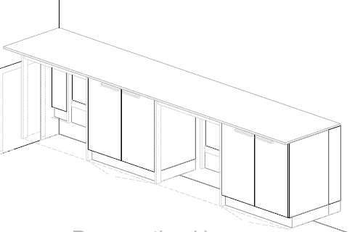 | Mesón Mural N°1 (2.M02) | COMPUESTO POR: MESÓN A PARED dimensiones mínimas frente 3800 mm, fondo 750 mm, alto 900 mm, cantidad requerida (1): Mesa de trabajo compuesta por: 3,8 mts de superficie especializada para laboratorios en resina sintética termoestable de 750x20mm, toda su superficie será fácil de limpiar, desinfectar, no porosa, resistente a la humedad y a reactivos químicos, ácidos, bases, solventes, con salpicadero en el mismo material de la superficie de 3800 x5mm; Sistema de soporte de mesas compuesto por armadura metálica fabricada en acero en forma tipo "H" de 4 patas con dimensiones (2) de 900mm x 750mm x 900mm con tapa tuberías, cada unidad modular requerida debe garantizar la resistencia y estabilidad del mueble durante su uso, con resistencia físico mecánica, además debe soportar una carga estática en vertical mínima de 200 kg, fabricada sin juntas visibles, con recubrimiento en pintura epóxica de color a escoger, incluye niveladores y todos los elementos como materiales, equipos y mano de obra necesaria para su correcta instalación y funcionamiento. Deberá instalarse a punto cero. MUEBLE INFERIOR dimensiones mínimas frente 900 mm, profundidad 550 mm, alto 870 mm, cantidad requerida (2): Modulo inferior sobre Zócalo elaborado en aglomerado prensado tres capas de 19 mm de espesor especial para laboratorio (clase de emisión E1), de dos puertas abatibles con bisagras de apertura 270°, tirador de aluminio y entrepaño de altura regulable fabricado en el mismo material que debe ser de fácil limpieza con solventes, los materiales utilizados deben ser resistentes al contacto de sustancias de uso diario en el laboratorio y de alta durabilidad con | UN | 1
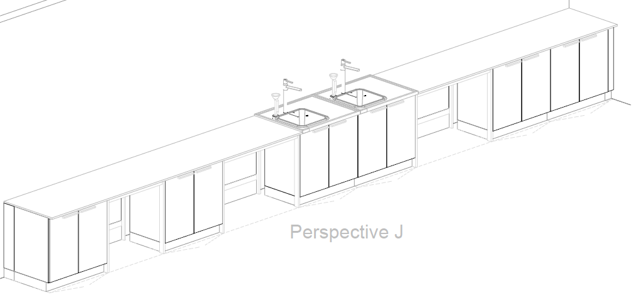 | Mesón Mural N°2 (2.M03) | COMPUESTO POR: MESÓN A PARED dimensiones mínimas frente 8800 mm, fondo 750 mm, alto 900 mm, cantidad requerida (1): Mesa de trabajo compuesta por: 7,0 mts de superficie especializada para laboratorios en resina sintética termoestable de 750x20mm, toda su superficie será fácil de limpiar, desinfectar, no porosa, resistente a la humedad y a reactivos químicos, ácidos, bases, solventes, con salpicadero en el mismo material de la superficie de 8800 x5mm; Sistema de soporte de mesas compuesto por armadura metálica fabricada en acero en forma tipo "H" de 4 patas con dimensiones (1) de 900mm x 750mm x 900mm con tapa tuberías + (2) de 1200mm x 750mm x 900mm con tapa tuberías, cada unidad modular requerida debe garantizar la resistencia y estabilidad del mueble durante su uso, con resistencia físico mecánica, además debe soportar una carga estática en vertical mínima de 200 kg, fabricada sin juntas visibles, con recubrimiento en pintura epóxica de color a escoger, incluye niveladores y todos los elementos como materiales, equipos y mano de obra necesaria para su correcta instalación y funcionamiento. Deberá instalarse a punto cero. MUEBLE INFERIOR dimensiones mínimas frente 900 mm, profundidad 550 mm, alto 870 mm, cantidad requerida (4): Modulo inferior sobre Zócalo elaborado en aglomerado prensado tres capas de 19 mm de espesor especial para laboratorio (clase de emisión E1), de dos puertas abatibles con bisagras de apertura 270°, tirador de aluminio y entrepaño de altura regulable fabricado en el mismo material que debe ser de fácil limpieza con solventes, los materiales utilizados deben ser resistentes al contacto de sustancias de uso | UN | 1
 | Vitrina de Gases (2.M04) | VITRINA DE GASES dimensiones mínimas frente 1200 mm, fondo 900 mm, alto 2700 mm, altura de trabajo 900 mm: La vitrina de gases brindara protección del usuario probado conforme a EN 14175 y ASHRAE, deberá brindar extracción de vapores, aerosoles y polvo de la zona interior de la vitrina de gases, Protección ante las salpicaduras de sustancias peligrosas, Protección ante piezas, cuerpos o partículas en suspensión de la zona interior; Parte inferior de la vitrina de gases: construcción de soporte para vitrina de gases longitud - 1200 mm como armadura de 4 patas, Parte superior de la vitrina de gases: Vitrina de gases con superficie de trabajo y servicios en los laterales, parte superior 1200 mm longitud, Iluminación: luminaria de bajo consumo downlight, Revestim. Interior polyresin, Guillotina acristalamiento fijo, Ventana cristal de seguridad templado, Regulación/control indicador de funcionamiento, Sist. de extracción conexión DN 315 mm, Extracción Sistema de extracción del mueble - 2x conexión, Lado izquierda: Revestim. Interior polyresin, Ejecución de lateral material como revestimiento interior con una módulo pileta en polipropileno, Lado derecha: Revestim. Interior polyresin, Ejecución de lateral material como revestimiento interior. MUEBLE INFERIOR mueble sobre zócalo metido en la vitrina de gases, 600 mm longitud, elemento tirador, aluminio para residuos de ácidos y bases, 1 bisagra, 2 entrepaños extraíbles de polipropileno con bidón, Profundidad 550mm, Extracción extracción de mueble inferior mueble sobre zócalo metido en la vitrina de gases 45 mm longitud, elemento tirador, aluminio, 1 bisagra, 1 entrepaño de altura regulable, Profundidad 550mm, Extracción de mueble inferior; superficie de trabajo: superficie de trabajo de epoxi 1195 x 760 x 24/30 mm; servicios sanitarios: 1 x grifo y mando a distancia - Agua potable fría (WPC), 1 x grifo y mando a distancia - Gas natural (G) Max 0,2 bar, 2 x tubería de suministro, 2 x elementos de conexión - suministro, | UN | 1
 | Armario de almacenamiento Especial N°1 (2.M08) | MUEBLE PARA LIQUIDOS INFLAMABLES dimensiones mínimas frente 895 mm, fondo 595 mm, alto 2040 mm: Armario para el alojamiento de sustancias peligrosas e inflamables, fabricado en paredes dobles en lamina de acero (1,5 mm de espesor) en calidad A y material aislante según DIN 4102 - ignifugo cuerpo interior de planchas decorativas muy estables, robustos y recubierto de resina melaminizada. Incluye dos puertas abatibles con chapa de seguridad, con dispositivo de control térmico que permite cierre de puertas de forma automática, equipamiento interior: (3) entrepaños intermedios de altura graduable, (1) bandeja inferior de recolección y (1) tapa de acero perforada, todos en lamina de acero con pestaña anti derrame y resistencia mínima de 60 kg cada una. El mueble incluye conexiones de ventilación sobre el suelo del armario, tiempo mínimo de resistencia al fuego 90 min. (T90) Certificado bajo norma DIN EN 14470 / NFPA 30 | UN | 3
 | Armario de almacenamiento Especial N°2 (2.M09) | MUEBLE PARA ALMACENAMIENTO DE ACIDOS Y BASES, dimensiones mínimas frente 600 mm, fondo 550 mm, alto 2090 mm: Elaboración: carcasa y puertas de aglomerado de prensado plano de 3 capas, 19 mm de grosor (clase de emisión E1), Panel trasero de aglomerado de prensado plano de 3 capas, 10 mm de grosor (clase de emisión E1) Panel deflector de resina fenólica de 5 mm, Entrepaño de aglomerado de prensado plano de 3 capas, 19 mm de grosor (clase de emisión E1) Cubetas de Polipropileno, equipamiento interior: cuenta con un espacio para almacenamiento separado de ácidos y bases, con puertas abatibles una encima de la otra, bisagras de apertura de 270°, cuatro (4) entrepaños de altura regulable, bidón de polipropileno, las bandejas deben ser elaborados en polipropileno fácilmente desmontable y graduable, tirador en forma circular, con acometida de ventilación. | UN | 3
VISTA 3D SEGÚN PLANO |  | PISO 3 - LABORATORIO DE ENSEÑANZA III
 | Mesón Central N°1 (3.M01) | COMPUESTO POR: MESÓN CENTRAL dimensiones mínimas frente 2400 mm, fondo 1500 mm, alto 1790 mm, altura de trabajo 900 mm: cantidad requerida (1): Mesa de trabajo compuesta por: 1,8 mts de superficie de trabajo en cerámica técnica sin reborde 702x20 mm + 1,8 mts de superficie de trabajo en cerámica técnica sin reborde 702x20 mm, toda su superficie será fácil de limpiar y desinfectar, resistente a reactivos químicos, ácidos, bases, solventes, con salpicadero en la misma estructura técnica de servicios; Sistemas de soporte de mesas compuesto por armadura metálica fabricada en acero en forma tipo "C" con dimensiones: (2) de 1800mm x 750mm x 900mm con tapa tuberías, cada unidad modular requerida debe garantizar la resistencia y estabilidad del mueble durante su uso, con resistencia físico mecánica, además debe soportar una carga estática en vertical mínima de 200 kg, fabricada sin juntas visibles, con recubrimiento en pintura epóxica de color a escoger, incluye niveladores y todos los elementos como materiales, equipos y mano de obra necesaria para su correcta instalación y funcionamiento. Deberá instalarse a punto cero. ESTRUCTURA TÉCNICA DE SERVICIOS dimensiones mínimas frente 1200 mm, fondo 900 mm, alto 1790 mm: cantidad requerida (2): Elaborado en acero y/o lamina cold rolled, acabado en polvo sinterizado con pintura epoxica de color a escoger, Con inclinación ergonómica de 9° para el fácil manejo de las tomas de servicios, internamente llevara ducto del mismo material con las instalaciones y sus respectivos accesorios para el propio suministro de servicios a la mesa a cada lado, brindando agua, gas y electricidad que requiera cada | UN | 4
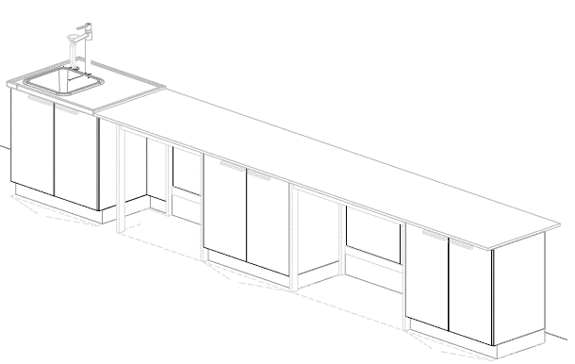 | Mesón Mural N°1 (3.M02) | COMPUESTO POR: MESÓN A PARED dimensiones mínimas frente 5000 mm, fondo 750 mm, alto 900 mm, cantidad requerida (1): Mesa de trabajo compuesta por: 4,1 mts de superficie especializada para laboratorios en resina sintética termoestable de 750x20mm, toda su superficie será fácil de limpiar, desinfectar, no porosa, resistente a la humedad y a reactivos químicos, ácidos, bases, solventes, con salpicadero en el mismo material de la superficie de 4100 x5mm; Sistema de soporte de mesas compuesto por armadura metálica fabricada en acero en forma tipo "H" de 4 patas con dimensiones (1) de 900mm x 750mm x 900mm con tapa tuberías + (1) de 1200mm x 750mm x 900mm con tapa tuberías, cada unidad modular requerida debe garantizar la resistencia y estabilidad del mueble durante su uso, con resistencia físico mecánica, además debe soportar una carga estática en vertical mínima de 200 kg, fabricada sin juntas visibles, con recubrimiento en pintura epóxica de color a escoger, incluye niveladores y todos los elementos como materiales, equipos y mano de obra necesaria para su correcta instalación y funcionamiento. Deberá instalarse a punto cero. MUEBLE INFERIOR dimensiones mínimas frente 900 mm, profundidad 550 mm, alto 870 mm, cantidad requerida (2): Modulo inferior sobre Zócalo elaborado en aglomerado prensado tres capas de 19 mm de espesor especial para laboratorio (clase de emisión E1), de dos puertas abatibles con bisagras de apertura 270°, tirador de aluminio y entrepaño de altura regulable fabricado en el mismo material que debe ser de fácil limpieza con solventes, los materiales utilizados deben ser resistentes al contacto de sustancias de uso | UN | 2
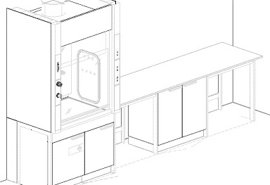 | Mesón Mural N°2 (3.M03) | COMPUESTO POR: MESÓN A PARED dimensiones mínimas frente 2800 mm, fondo 750 mm, alto 900 mm, cantidad requerida (1): Mesa de trabajo compuesta por: 2,8 mts de superficie especializada para laboratorios en resina sintética termoestable de 750x20mm, toda su superficie será fácil de limpiar, desinfectar, no porosa, resistente a la humedad y a reactivos químicos, ácidos, bases, solventes, con salpicadero en el mismo material de la superficie de 2800 x5mm; Sistema de soporte de mesas compuesto por armadura metálica fabricada en acero en forma tipo "H" de 4 patas con dimensiones (2) de 900mm x 750mm x 900mm con tapa tuberías, cada unidad modular requerida debe garantizar la resistencia y estabilidad del mueble durante su uso, con resistencia físico mecánica, además debe soportar una carga estática en vertical mínima de 200 kg, fabricada sin juntas visibles, con recubrimiento en pintura epóxica de color a escoger, incluye niveladores y todos los elementos como materiales, equipos y mano de obra necesaria para su correcta instalación y funcionamiento. Deberá instalarse a punto cero. MUEBLE INFERIOR dimensiones mínimas frente 900 mm, profundidad 550 mm, alto 870 mm, cantidad requerida (1): Modulo inferior sobre Zócalo elaborado en aglomerado prensado tres capas de 19 mm de espesor especial para laboratorio (clase de emisión E1), de dos puertas abatibles con bisagras de apertura 270°, tirador de aluminio y entrepaño de altura regulable fabricado en el mismo material que debe ser de fácil limpieza con solventes, los materiales utilizados deben ser resistentes al contacto de sustancias de uso diario en el laboratorio y de alta durabilidad con | UN | 1
 | Vitrina de Gases (3.M04) | VITRINA DE GASES dimensiones mínimas frente 1200 mm, fondo 900 mm, alto 2700 mm, altura de trabajo 900 mm: La vitrina de gases brindara protección del usuario probado conforme a EN 14175 y ASHRAE, deberá brindar extracción de vapores, aerosoles y polvo de la zona interior de la vitrina de gases, Protección ante las salpicaduras de sustancias peligrosas, Protección ante piezas, cuerpos o partículas en suspensión de la zona interior; Parte inferior de la vitrina de gases: construcción de soporte para vitrina de gases longitud - 1200 mm como armadura de 4 patas, Parte superior de la vitrina de gases: Vitrina de gases con superficie de trabajo y servicios en los laterales, parte superior 1200 mm longitud, Iluminación: luminaria de bajo consumo downlight, Revestim. Interior polyresin, Guillotina acristalamiento fijo, Ventana cristal de seguridad templado, Regulación/control indicador de funcionamiento, Sist. de extracción conexión DN 315 mm, Extracción Sistema de extracción del mueble - 2x conexión, Lado izquierda: Revestim. Interior polyresin, Ejecución de lateral material como revestimiento interior con una módulo pileta en polipropileno, Lado derecha: Revestim. Interior polyresin, Ejecución de lateral material como revestimiento interior. MUEBLE INFERIOR mueble sobre zócalo metido en la vitrina de gases, 600 mm longitud, elemento tirador, aluminio para residuos de ácidos y bases, 1 bisagra, 2 entrepaños extraíbles de polipropileno con bidón, Profundidad 550mm, Extracción extracción de mueble inferior mueble sobre zócalo metido en la vitrina de gases 45 mm longitud, elemento tirador, aluminio, 1 bisagra, 1 entrepaño de altura regulable, Profundidad 550mm, Extracción de mueble inferior; superficie de trabajo: superficie de trabajo de epoxi 1195 x 760 x 24/30 mm; servicios sanitarios: 1 x grifo y mando a distancia - Agua potable fría (WPC), 1 x grifo y mando a distancia - Gas natural (G) Max 0,2 bar, 2 x tubería de suministro, 2 x elementos de conexión - suministro, | UN | 1
 | Armario de almacenamiento Especial N°1 (3.M08) | MUEBLE PARA LIQUIDOS INFLAMABLES dimensiones mínimas frente 895 mm, fondo 595 mm, alto 2040 mm: Armario para el alojamiento de sustancias peligrosas e inflamables, fabricado en paredes dobles en lamina de acero (1,5 mm de espesor) en calidad A y material aislante según DIN 4102 - ignifugo cuerpo interior de planchas decorativas muy estables, robustos y recubierto de resina melaminizada. Incluye dos puertas abatibles con chapa de seguridad, con dispositivo de control térmico que permite cierre de puertas de forma automática, equipamiento interior: (3) entrepaños intermedios de altura graduable, (1) bandeja inferior de recolección y (1) tapa de acero perforada, todos en lamina de acero con pestaña anti derrame y resistencia mínima de 60 kg cada una. El mueble incluye conexiones de ventilación sobre el suelo del armario, tiempo mínimo de resistencia al fuego 90 min. (T90) Certificado bajo norma DIN EN 14470 / NFPA 30 | UN | 1
 | Armario de almacenamiento Especial N°2 (3.M09) | MUEBLE PARA ALMACENAMIENTO DE ACIDOS Y BASES, dimensiones mínimas frente 600 mm, fondo 550 mm, alto 2090 mm: Elaboración: carcasa y puertas de aglomerado de prensado plano de 3 capas, 19 mm de grosor (clase de emisión E1), Panel trasero de aglomerado de prensado plano de 3 capas, 10 mm de grosor (clase de emisión E1) Panel deflector de resina fenólica de 5 mm, Entrepaño de aglomerado de prensado plano de 3 capas, 19 mm de grosor (clase de emisión E1) Cubetas de Polipropileno, equipamiento interior: cuenta con un espacio para almacenamiento separado de ácidos y bases, con puertas abatibles una encima de la otra, bisagras de apertura de 270°, cuatro (4) entrepaños de altura regulable, bidón de polipropileno, las bandejas deben ser elaborados en polipropileno fácilmente desmontable y graduable, tirador en forma circular, con acometida de ventilación. | UN | 1
 | Ducha de Seguridad N°1 (3.M10) | DUCHA DE SEGURIDAD: Ducha de emergencia, montaje en pared, que contiene: - Brazo de ducha, 1/2", proyección de 660 mm aprox., con llave de bola y varillaje (aprox. 700 mm) - Difusor de chorro de agua de alta visibilidad, vol. aprox. 80 lt/min.,presión 1 bar, autovaciable, sin goteo. | UN | 1
 |  | INSTALACION EN GENERAL | UN | 80
 | SUBTOTAL
 | IVA 19%
 | TOTAL

